fotowoltaika
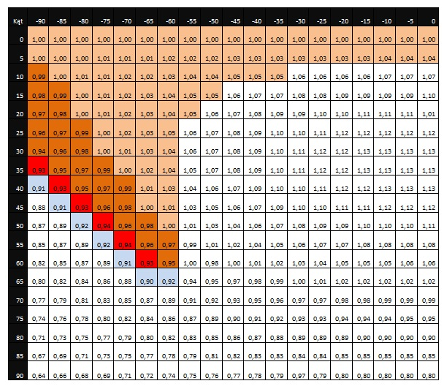
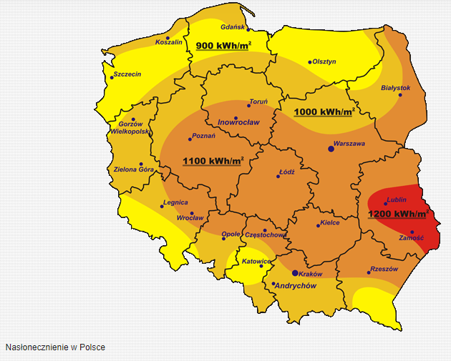

 | Przyjęto średnie nasłonecznienie na terenie Dolnego Śląska 1000kWh/m2
 | Przyjęty współczynnik korekcyjny zakłada umieszczenie paneli pod kątem 45%, skierowanych na południe
 | Zakładane straty energii są na poziomie 15% (Współczynnik wydajności WW=0,85)
 | Nnatężenie promieniowania słonecznego, przy których testowane są moduły fotowoltaiczne Nat. prom. (STC)=1000 W/m2 (1 kW/m2)

 | E rzeczywista = (1000 kWh/m2 * 1,12 * 1 kW *0,8) / 1000 W/m2 = 896 kWh

 | Erzeczywista na moduł o nominalnej mocy 1 kWh dostarcza w przybliżeniu 896 kWh rocznie

Tabela współczynników korekcyjnych, gdzie w poziomie jest podany kąt odchylenia od południa, a w pionie kąt nachylenia dachu.

